ローズカップ昼食弁当申込書
2023年 ローズカップ 昼食弁当申込書 |  |  |  |  |  | ＜ 記入について ＞ 赤い枠線の部分をご記入ください。 はクリックでチェック をしてください。

チーム名 |  |  |  |  | 男子
 |  |  |  |  | 女子

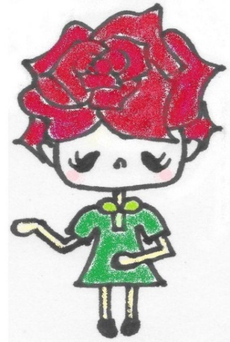
 | 昼食弁当 | 注文する
 |  | 注文しない | 1個…500円です 空き容器回収します |  |  | ※申込期間 … 7月24日（月）～７月29日（土） まで ※申込先 … 福山ミニバスケットボール連盟 会計 田中まで メールでお申し込みください。 ※支払い込期間 … 7月31日（月）～8月5日（土） まで 会計専用アドレス： fukuyamamini_kaikeii@yahoo.co.jp 件名にチーム名もご記入ください ※ 弁当の案内を読んでいただき、 記入後、内容を十分にご確認の上でお申込みください。 ※ 確認の返信メールは行いません。 ※ 会計専用アドレスが受信できるよう設定をお願いいたします。 （注）ホームページでメールが届いているチーム名を確認できるようにします 昼食弁当申込担当 福山ミニバスケットボール連盟 会計 田中裕美 携帯番号： 090-1183-1817

 | 12日（土） | 13日（日） | 合 計 | 金 額
個数 |  |  | 0 | ¥0

